Статья про ГБС
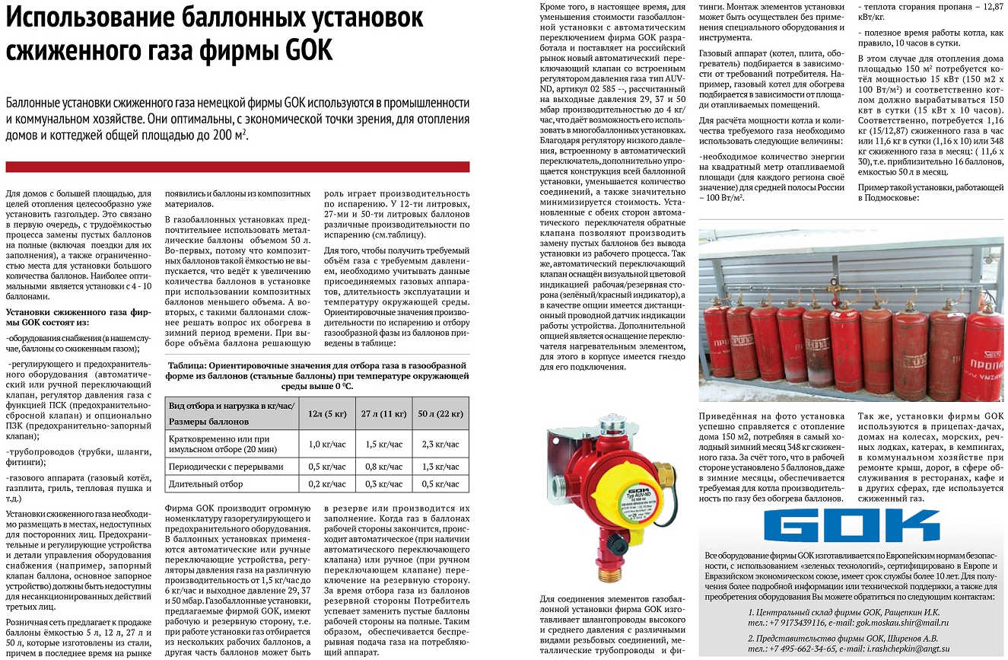

02 585 16(15,17)
Газобаллонные установки с автоматическим переключателем арт. 02 491 23 на гибких шлангах
 |  |  | Для баллонов с вентилем СНГ, без воротника |  |  |  | Для любых баллонов с воротником
Артикул | Фото | Наименование | 2-х баллонная система | 4-х баллонная система | 6-ти баллонная система | 8-ми баллонная система | 2-х баллонная система | 4-х баллонная система | 6-ти баллонная система | 8-ми баллонная система
 |  |  | Количество в системе |  |  |  | Количество в системе
02 585 16 |  | Автоматический переключающий клапан с регулятором низкого давления 4,0 кг/час 37мбар M20x1,5xAG G1/2 | 1 | 1 | 1 | 1 | 1 | 1 | 1 | 1
04 489 00 |  | Шланг газовый PS 30 бар GFxAG GFx400 | 2 | 2 | 2 | 2 |  | 2 | 2 | 2
04 487 00 |  | Шланг Газ PS30бар Komb.A x AG GF x 300 Н-ручка |  |  |  |  | 2
04 573 00 |  | Шланг 400мм. прямой. |  | 2 | 4 | 6 |  | 2 | 4 | 6
04 572 00 |  | Соединитель-тройник для баллонов без воротника. |  | 2 | 4 | 6 |  | 2 | 4 | 6
09 707 05 |  | Штуцер удлинитель для тройника 04 572 00 |  |  |  |  |  | 2 | 4 | 6
Примечание: вместо переключателя 02 585 16 может использоваться переключатель 02 585 15 (4кг, 30мбар) или 02 585 17 (4кг/ч, 50мбар), цена та же

Газобаллонные установки с автоматическим переключателем арт. 02 491 23 на металлическом коллекторе
 |  |  | Для баллонов с вентилем СНГ |  |  | Для баллонов с вентилем KLF
Артикул | Фото | Наименование | 4-х баллонная система | 6-ти баллонная система | 8-ми баллонная система | 4-х баллонная система | 6-ти баллонная система | 8-ми баллонная система
 |  |  | Количество в системе |  |  | Количество в системе
02 585 16 |  | Автоматический переключающий клапан с регулятором низкого давления 4,0 кг/час 37мбар M20x1,5xAG G1/2 | 1 | 1 | 1 | 1 | 1 | 1
02 507 14 |  | Штуцер-переходник AG GF x RVS12 | 2 | 2 | 2 | 2 | 2 | 2
26 006 14 |  | Трубный соединитель 12x1,5x120 предварит. смонт. | 2 | 2 | 2 | 2 | 2 | 2
02 525 01 |  | Трубный соединитель с обеих сторон RST12x350 ML+DL | 2 | 4 | 6 | 2 | 4 | 6
07 710 10 |  | Угловой штуцер WL 12x12 оцинк. | 2 | 2 | 2 | 2 | 2 | 2
07 716 10 |  | Т-Штуцер ТL 12x12х12 | 2 | 4 | 6 | 2 | 4 | 6
04 494 00 |  | Шланг Газ PS30бар GF x RST12 x 300ML+DL H-ручка | 4 | 6 | 8
04 491 02 |  | Шланг Газ PS30 бар KLF x RST12 x 400ML+DL |  |  |  | 4 | 6 | 8
Примечание: вместо переключателя 02 585 16 может использоваться переключатель 02 585 15 (4кг, 30мбар) или 02 585 17 (4кг/ч, 50мбар), цена та же

